상품제안서
패션9쪽 클로버부채 (대) | 상품코드: S19846

 |  |  |  |  |  |  | 02-713-8555 | www.synergygift.co.kr
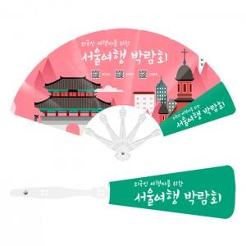

【상세/제작정보】 | <p><span style="font-size: 14pt;">비시즌(9월~4월)은 목형비 추가됩니다 ※별도문의&nbsp;</span></p><p><span style="font-size: 14pt;">※운임비 별도 상품입니다.</span></p>

【인쇄/포장옵션】 | 풀칼라 / OPP(비닐)

【공급단가】 | 수량 | 1,000~ | 3,000~ | 10,000~ | 30,000~ | 100,000~
*VAT별도 | 단가 | 540원 | 510원 | 480원 | 440원 | 430원

【상품 URL】 | https://www.synergygift.co.kr:443/src/goods_detail.php?gdno=16078

